关系图
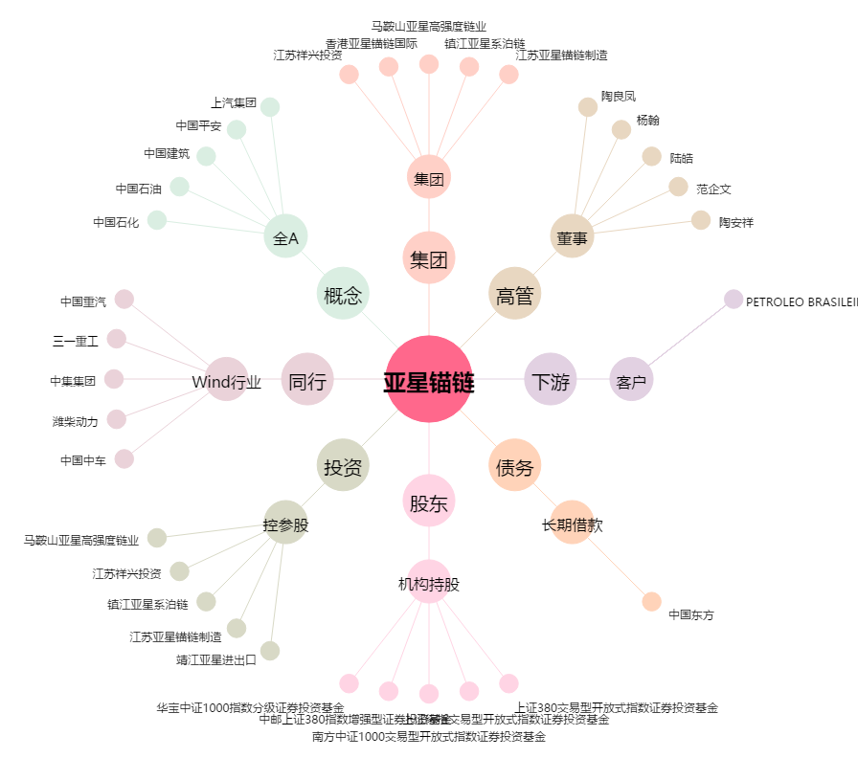
亚星锚链[601890.SH] - 关系概览图

